1-计划阶段阶段预测
缺陷密度达成情况 | 计划阶段
当前缺陷密度模型如下：
缺陷密度 = 0.158 - 1.33 技改使用率 + 0.9444 编码错误类缺陷率
缺陷密度 | 1.3422414
技改使用率 | 0
编码错误类缺陷率 | 0
项目计划阶段，采用组织级PPB进行预测
过程 | 度量 |  | PPB |  |  | 标准差 | 改进目标值 |  | 4%
 |  |  | LCL | CL | UCL | SD | SL | SD
缺陷密度 | 项目测试缺陷总数/实际总工时 | 个/人天 | 1.103 | 1.373 | 3.849 | 0.903 | 1.32 | 0.80
技改使用率 | 技改使用个数/项目规模 | % | 3.83% | 2.63% | 9.10% | 2.49%
编码错误类缺陷率 | 编码错误缺陷数/项目实际总工时 | 个/人天 | 1.27 | 1.29 | 3.85 | 0.9200 | 1.00 | 0.50
 |  |  |  |  |  |  | 0.80 | 0.45
1.缺陷密度预测-A：
-目前根据研发部的性能目标，项目需要将缺陷密度降低4%，即到1.32，方差降低0.1。基于当前组织技改使用率基线和编码错误类缺陷率基线，使用水晶球软件进行模拟；
-预测结果，缺陷密度达到项目目标的可能性为47.05%，可能性小于85%，目标无法达成;
-且敏感度分析中，编码错误类缺陷率的影响较大.
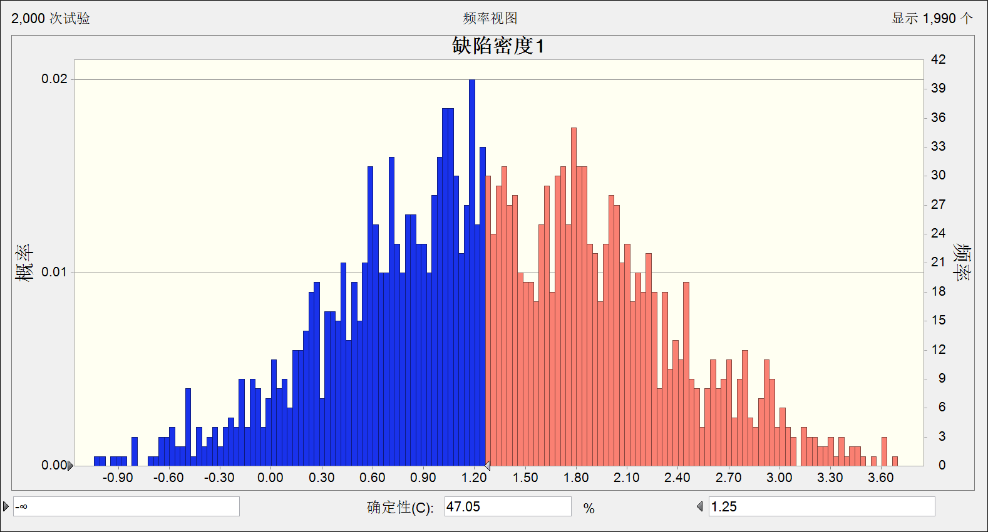
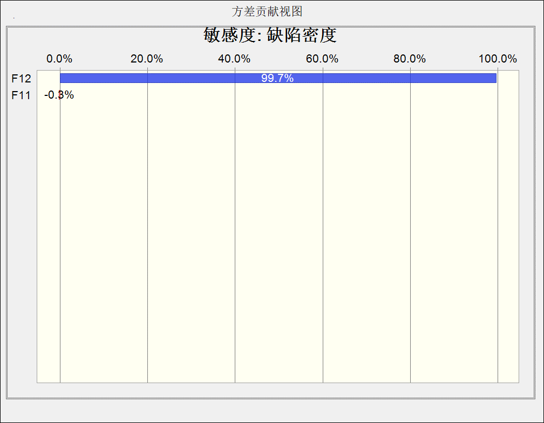

2.缺陷密度预测-B： | 缺陷密度 | 1.067421
-在上述情况下，我们假设让编码错误类缺陷率降低至1.00，标准差降低到0.5，技改使用率保持不变，看是否能达成目标；
-预测显示，编码错误类缺陷率降低至1.00，仍然不能达到缺陷密度降低4%的目标，还需进一步调整改善方案。
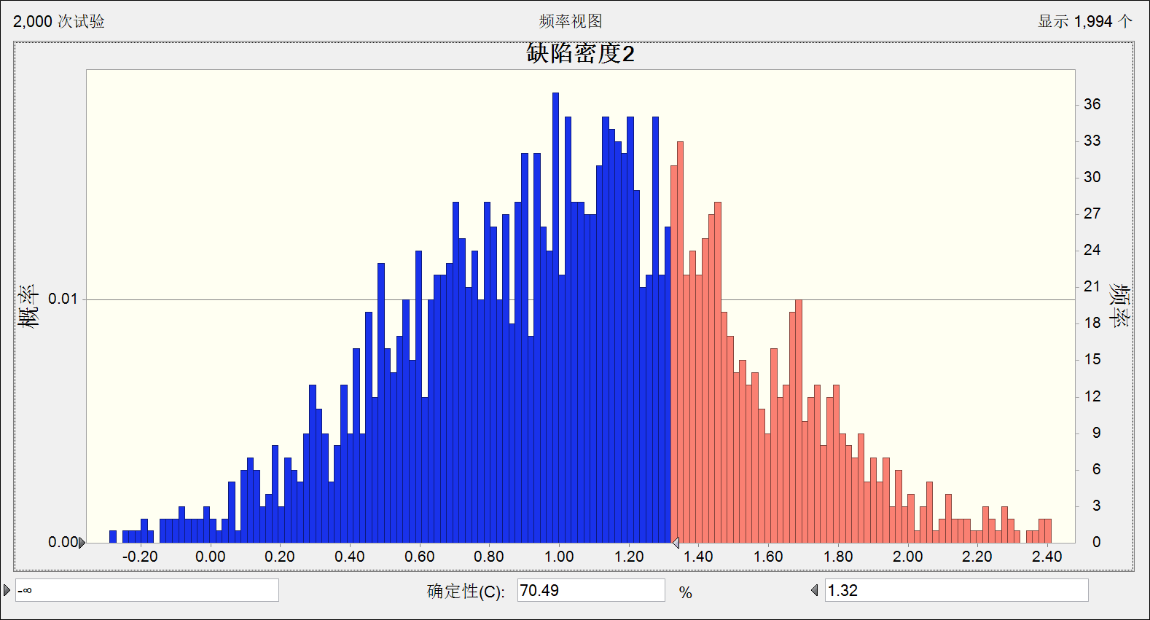

3.缺陷密度预测-C： | 缺陷密度 | 0.878541
我们再假设让编码错误类缺陷率降低至0.8，技改使用率保持不变，看是否能达成目标； 预测显示，编码错误类缺陷率降低至0.8，标准差降低至0.45，目标达成可能性>85%, 目标可达成。
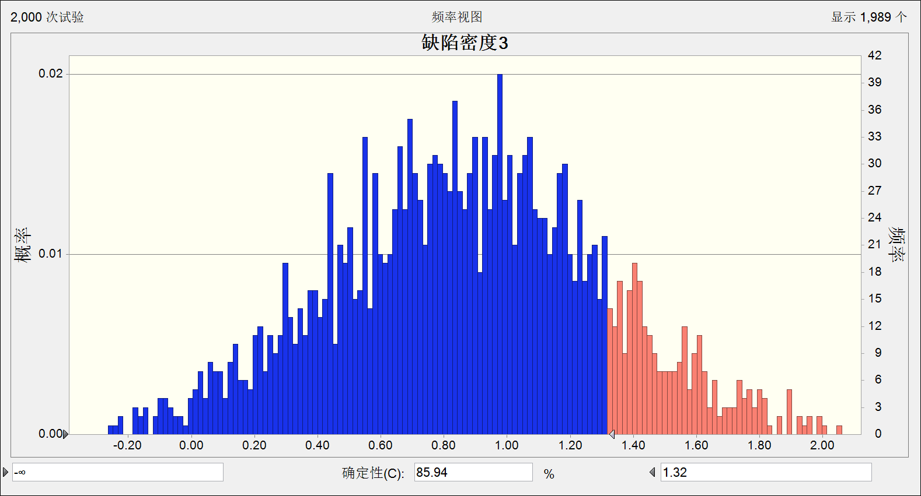

结论：为了确保本项目的缺陷密度这个目标值能够小于1.32，且达成概率大于85%，需要降低编码错误缺陷率，均值要达到0.8，标准差为0.45，项目需根据姚艳晖要求，实施相关改善措施，降低编码错误率。

2-编码阶段预测
缺陷密度达成情况 | 编码阶段
当前缺陷密度模型如下：
缺陷密度 = 0.158 - 1.33 技改使用率 + 0.9444 编码错误类缺陷率
缺陷密度 | 1.0507568
技改使用率 | 0
编码错误类缺陷率 | 0
编码阶段，采用项目PPB进行预测，PPB数据是基于项目前10个模块数据
过程 | 度量 |  | 编码阶段PPB |  |  | 标准差 | 改进目标值
 |  |  | LCL | CL | UCL | SD | SL | SD
缺陷密度 | 项目测试缺陷总数/实际总工时 | 个/人天 | -0.114 | 1.336 | 2.786 | 0.482 | 1.32 | 0.80
技改使用率 | 技改使用个数/项目规模 | % | -5.35% | 4.38% | 14.10% | 3.42%
编码错误类缺陷率 | 编码错误缺陷数/项目实际总工时 | 个/人天 | -1.100 | 1.01 | 3.11 | 0.5337 | 0.80 | 0.45

1.缺陷密度预测-A：
预测结果，缺陷密度达到项目目标的可能性为67.69%，小于目标置信率85%，目标无法达成，因此后续开发中还需要对编码错误缺陷进行控制，加强措施执行监控
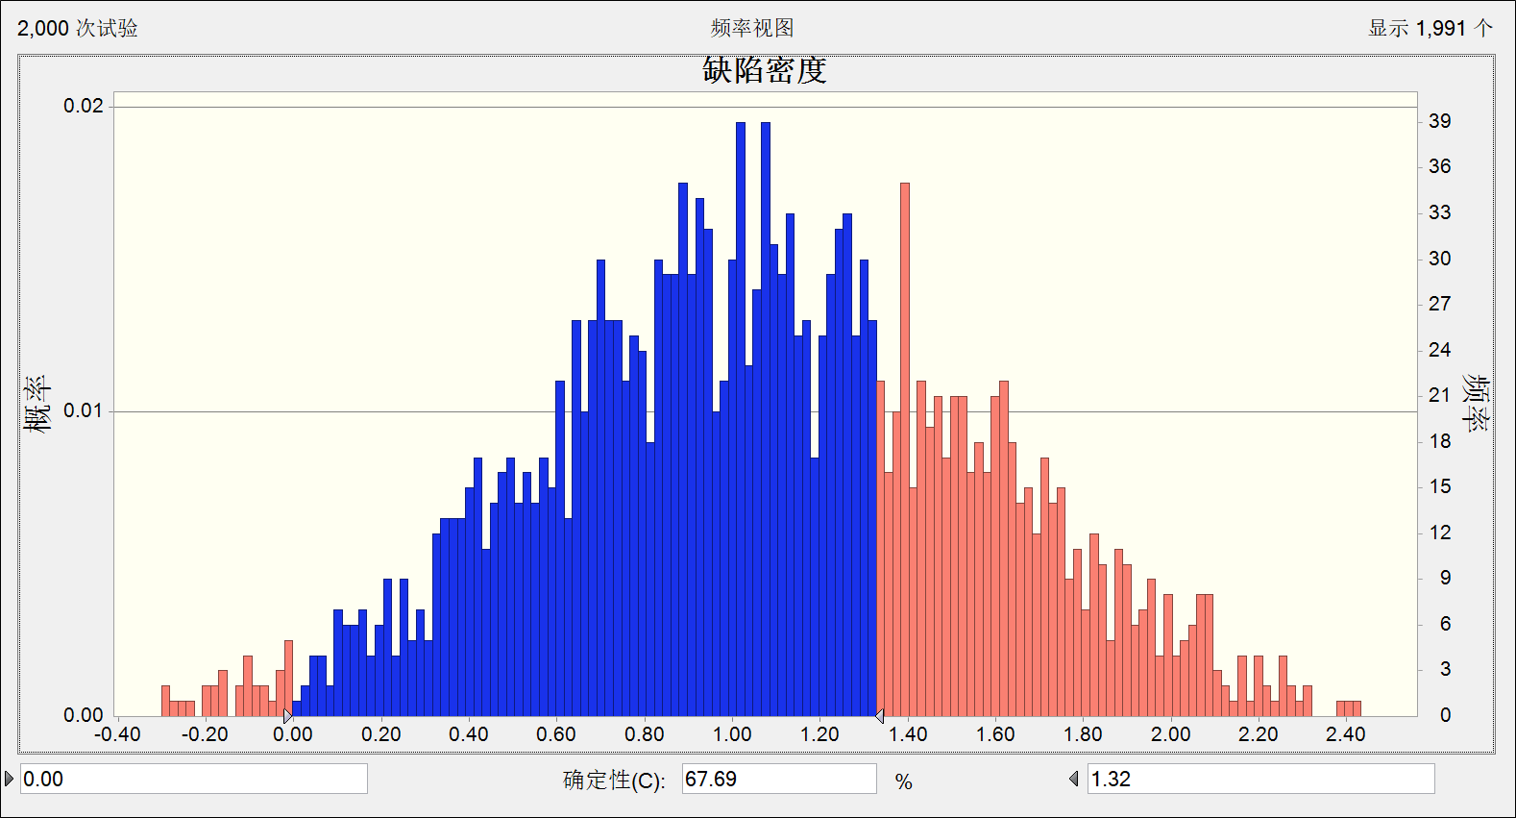

2.缺陷密度预测-B： | 缺陷密度 | 0.855266
-在上述情况下，假设让项目编码错误类缺陷率降低至0.8，标准差降低到0.45，同时技改使用率保持不变，看是否能达成目标；
-预测显示，项目还需继续降低编码错误率至0.8，标准差降低到0.45，才能达到目标；
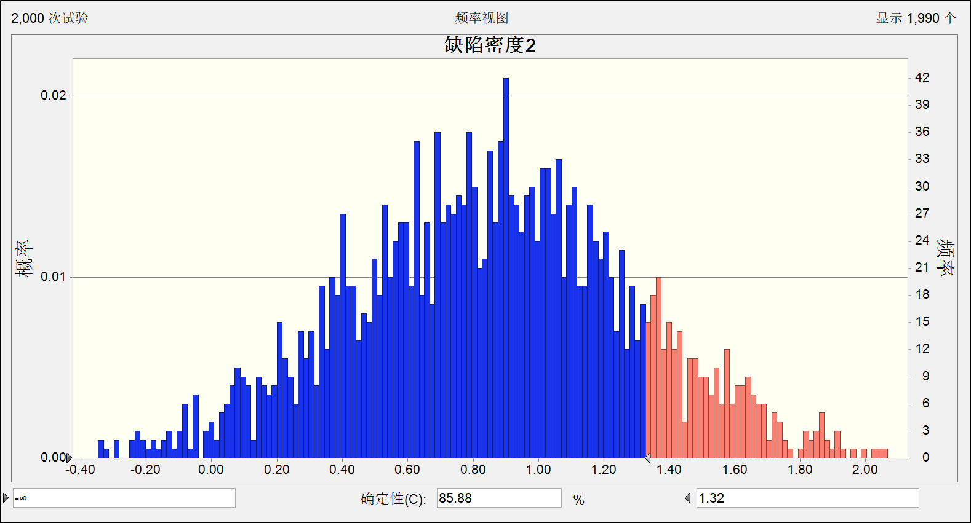

结论：为了确保本项目的缺陷密度这个目标值能够小于1.32，且达成概率大于85%，还需要继续降低编码错误缺陷率，均值要达到0.8，标准差为0.45，项目需根据原因分析结果，实施相关改善措施，进一步降低编码错误率。

0-项目度量数据
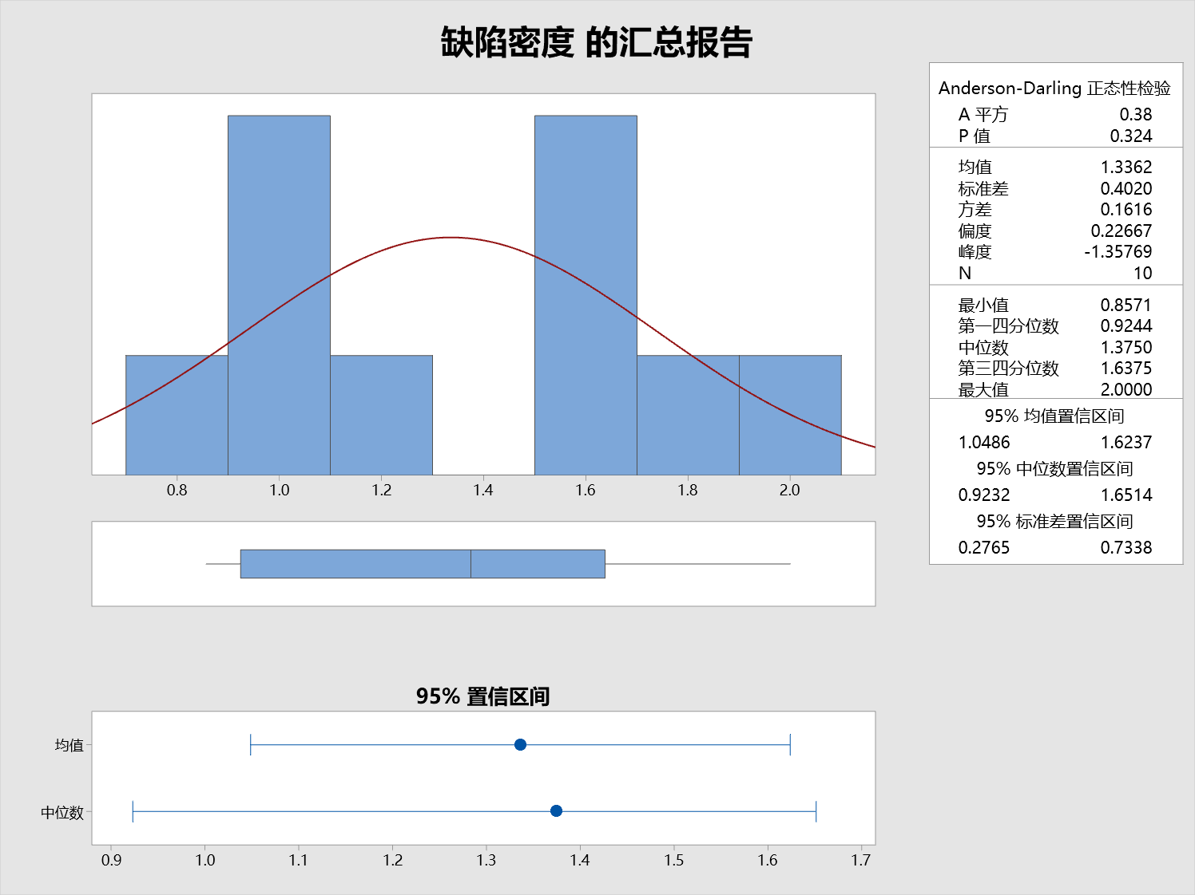
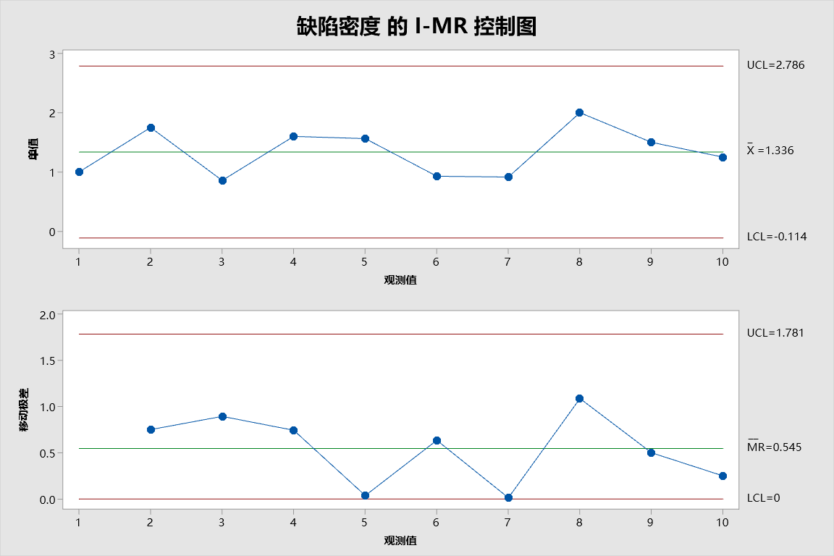
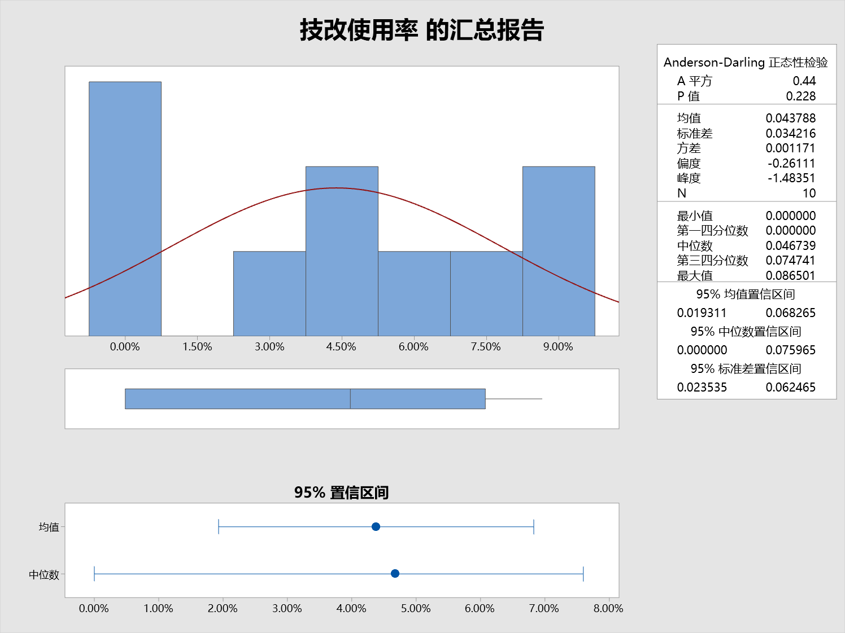
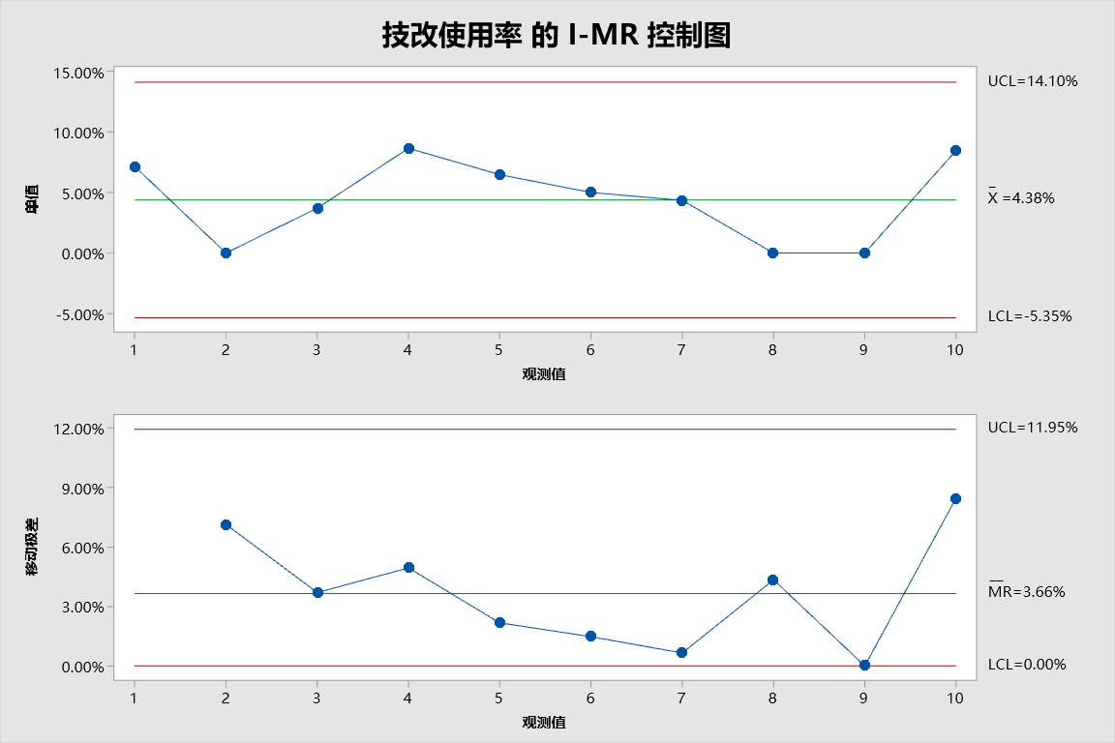
苏州垃圾分类平台 |  |  |  |  |  |  |  |  |  |  |  |  |  |  | 编码效率 | 模块复用度 | 技改使用率 | 工作量偏差率 | 迭代交付及时率 | 系统测试生产率 | 系统测试用例覆盖比 | 编码错误类缺陷率 | 缺陷密度 | 生产效率

 | 序号 | 迭代 | 项目规模 （个） | 迭代个数 （个） | 编码工作量 （人天） | 测试工作量 （人天） | 缺陷总数 （个） | 预计工时 （人天） | 实际工时 （人天） | 复用模块个数 （个） | 技改使用个数 （个） | 及时交付迭代数 （个） | 测试用例个数 （个） | 编码错误缺陷数 （个） | 编码效率 （个/人天） | 模块复用度 （%） | 技改使用率 （%） | 工作量偏差率 （%） | 迭代交付及时率 （%） | 系统测试生产率 （个/人天） | 系统测试用例覆盖比 （比值） | 编码错误类缺陷率 （个/人天） | 缺陷密度 （个/人天） | 生产效率 （个/人天）
 | 1 | 模块1 | 14 | 2 | 14.3 | 12.15 | 18 | 25.3 | 18.0 | 0 | 1 | 1 | 200 | 10 | 0.98 |  | 7.14% | 1.68% | 50.00% | 1.15 | 14.29 | 0.56 | 1.00 | 0.78
 | 2 | 模块2 | 6 | 4 | 4.5 | 1.07 | 14 | 6.5 | 8.0 | 1 | 0 | 3 | 79 | 14 | 1.33 | 16.67% |  | 5.27% | 75.00% | 5.60 | 13.17 | 1.75 | 1.75 | 0.75
 | 3 | 模块3 | 27 | 5 | 11.7 | 4.39 | 15 | 14.3 | 17.5 | 2 | 1 | 4 | 166 | 6 | 2.31 | 7.27% | 3.70% | 3.98% | 80.00% | 6.15 | 6.15 | 0.34 | 0.86 | 1.54
 | 4 | 模块4 | 11 | 5 | 9.1 | 1.85 | 28 | 14.1 | 17.5 | 0 | 1 | 3 | 210 | 28 | 1.21 | 0.00% | 8.65% | 4.26% | 60.00% | 5.94 | 19.09 | 1.60 | 1.60 | 0.63
 | 5 | 模块5 | 14 | 2 | 6.6 | 1.67 | 15 | 9.6 | 9.6 | 1 | 1 | 2 | 472 | 13 | 2.12 | 7.27% | 6.48% | 5.07% | 100.00% | 8.39 | 33.71 | 1.35 | 1.56 | 1.46
 | 6 | 模块6 | 20 | 7 | 23.1 | 5.4 | 27 | 27.9 | 29.1 | 2 | 1 | 5 | 210 | 25 | 0.87 | 10.00% | 5.00% | 4.12% | 71.43% | 3.70 | 10.50 | 0.86 | 0.93 | 0.69
 | 7 | 模块7 | 23 | 5 | 11.7 | 4.39 | 16 | 14.3 | 17.5 | 2 | 1 | 4 | 176 | 6 | 1.97 | 8.54% | 4.35% | 3.98% | 80.00% | 6.15 | 7.65 | 0.34 | 0.91 | 1.31
 | 8 | 模块8 | 8 | 3 | 4.5 | 2.00 | 16 | 6.5 | 8.0 | 1 | 0 | 3 | 50 | 12 | 1.78 | 12.50% |  | 5.27% | 100.00% | 5.60 | 6.25 | 1.50 | 2.00 | 1.00
 | 9 | 模块9 | 10 | 2 | 3.0 | 1.00 | 12 | 9.0 | 8.0 | 1 | 0 | 2 | 60 | 9 | 3.33 | 10.00% |  | 5.27% | 100.00% | 5.60 | 6.00 | 1.13 | 1.50 | 1.25
 | 10 | 模块10 | 12 | 3 | 5.0 | 3.00 | 10 | 7.0 | 8.0 | 1 | 1 | 3 | 79 | 6 | 2.40 | 8.33% | 8.47% | 5.27% | 100.00% | 5.60 | 6.58 | 0.75 | 1.25 | 1.50
 |  | …...

异常点分析
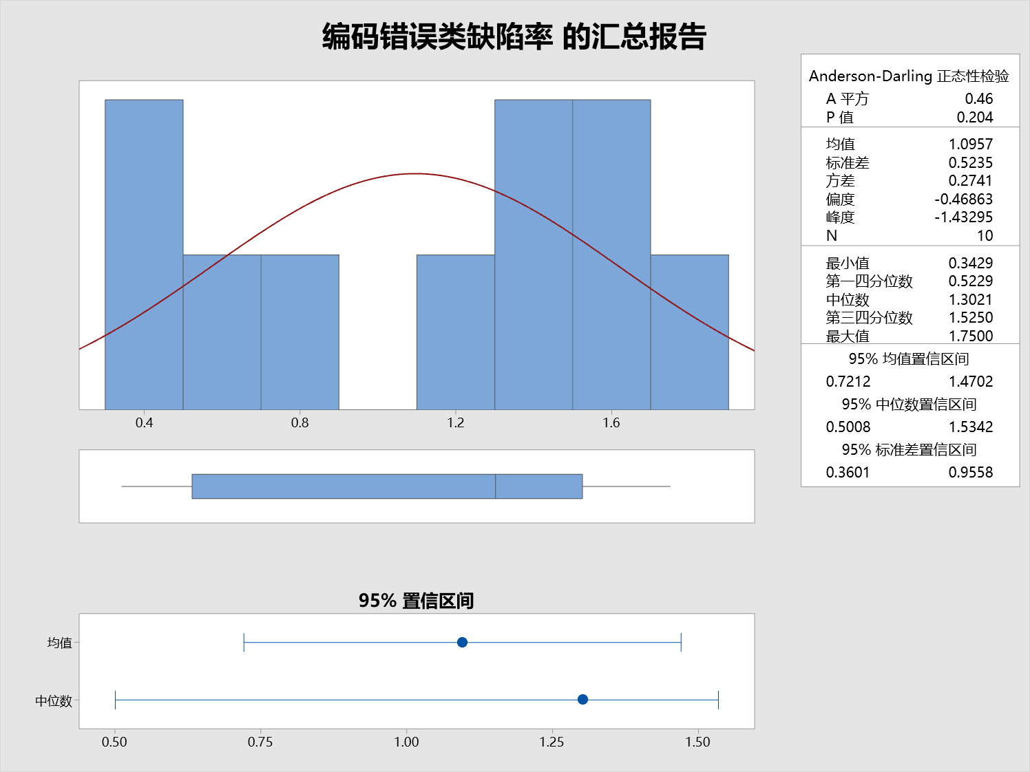
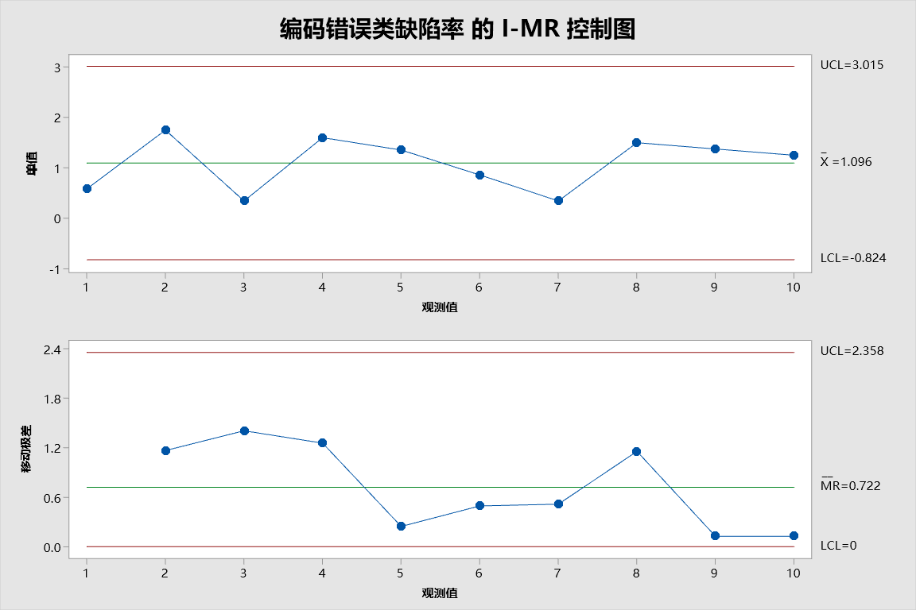
1.异常点描述：
基于前10个模块的数据，在建立项目PPB是发现模块2的编码错误缺陷率很高，超出了UCL，需对这个数据点进行原因分析
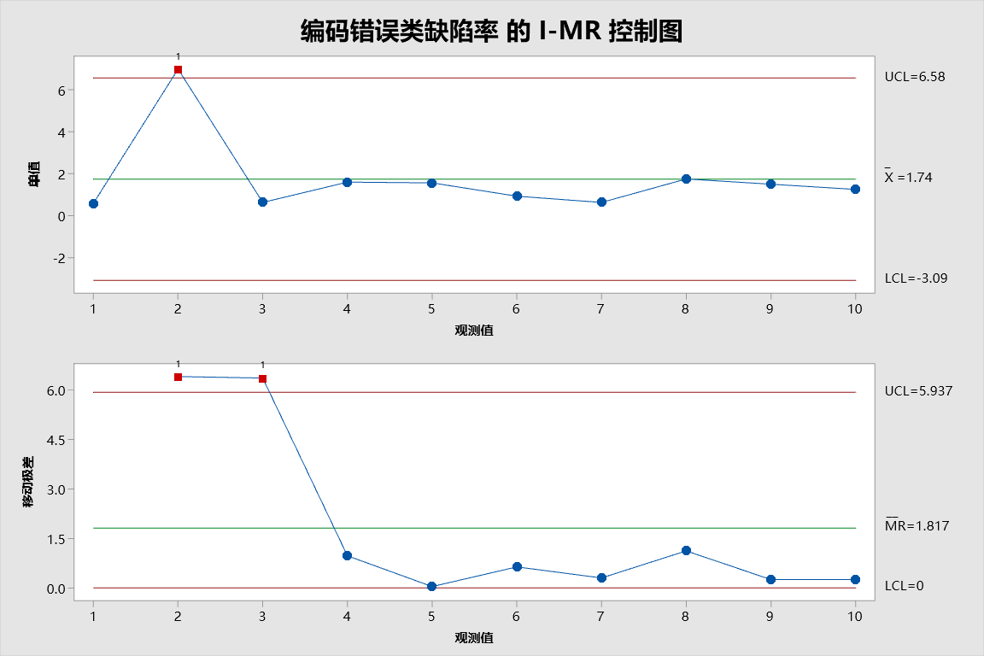

2.原因分析
经项目回顾分析，这个异常点是由于改模块引入实习生参与代码编写，其编程能力相对较弱，且对项目编程规范不熟悉。

3.措施
去掉该数据点后，重新采样， 经Mintab分析数据符合要求

